Sheet1
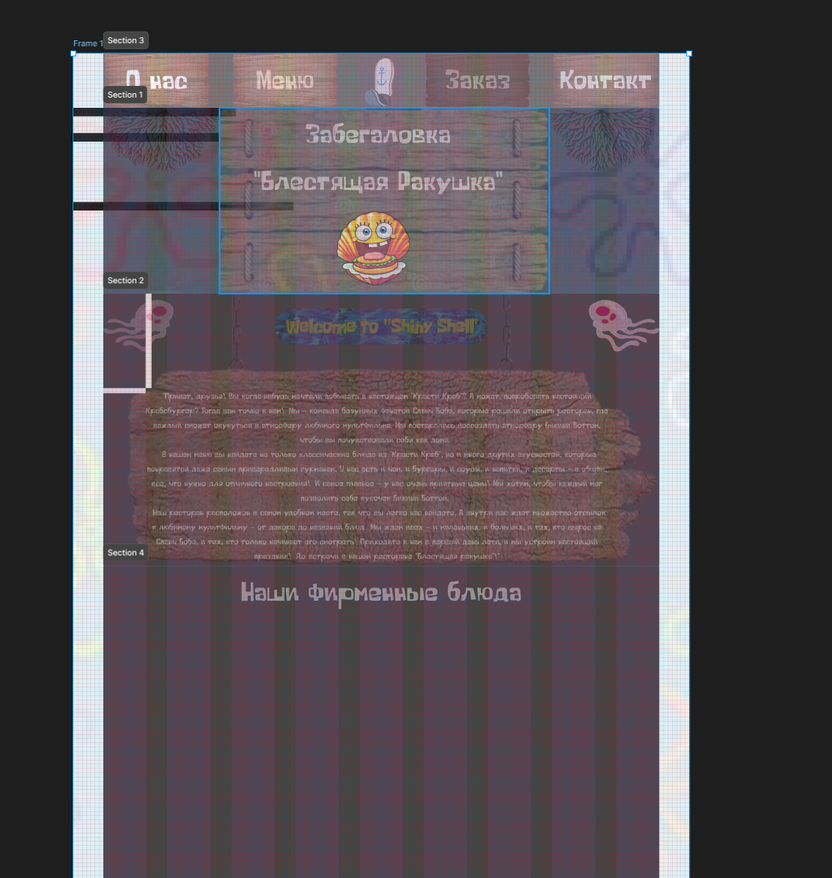
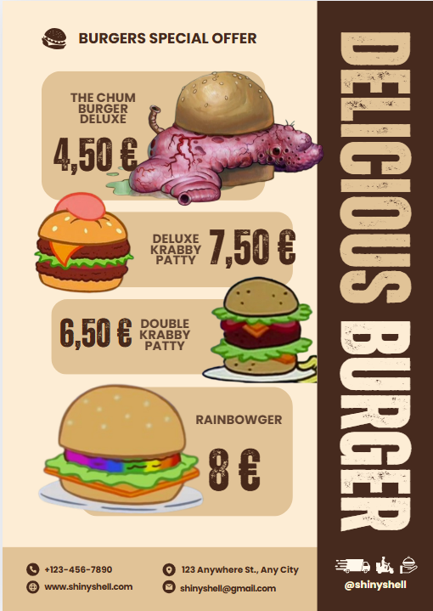
Основные таблицы и их назначение:
1. products (Продукты):
id (INT, PRIMARY KEY): Уникальный идентификатор продукта.
name (VARCHAR): Название продукта.
description (TEXT): Описание продукта.
price (DECIMAL): Цена продукта.
product_category_id (INT, FOREIGN KEY): Ссылка на категорию продукта (из таблицы product_categories).
foto (VARCHAR): Ссылка на фотографию продукта.
ingredients (VARCHAR): Ингредиенты продукта.
Эта таблица содержит информацию о каждом продукте, предлагаемом в ресторане.
2. product_categories (Категории продуктов):
id (INT, PRIMARY KEY): Уникальный идентификатор категории.
name (VARCHAR): Название категории.
Эта таблица содержит список категорий продуктов.
3. customer_orders (Заказы клиентов):
id (INT, PRIMARY KEY): Уникальный идентификатор заказа.
customer_id (INT, FOREIGN KEY): Ссылка на клиента, сделавшего заказ (из таблицы customers).
status (VARCHAR): Статус заказа.
order_time (DATETIME): Время заказа.
total_price (DECIMAL): Полная стоимость заказа.
Эта таблица содержит информацию о заказах клиентов.
4. customers (Клиенты):
id (INT, PRIMARY KEY): Уникальный идентификатор клиента.
name (VARCHAR): Имя клиента.
email (VARCHAR): Электронная почта клиента.
phone (VARCHAR): Телефон клиента.
address (VARCHAR): Адрес клиента.
Эта таблица содержит информацию о клиентах, делающих заказы.
5. order_deliveries (Доставка заказов):
id (INT, PRIMARY KEY): Уникальный идентификатор доставки.
customer_order_id (INT, FOREIGN KEY): Ссылка на заказ, который доставляется (из таблицы customer_orders).
delivery_time (DATETIME): Время доставки.
status (VARCHAR): Статус доставки.
Эта таблица содержит информацию о доставке заказов.
6. order_items (Состав заказа):
order_item_id (INT, PRIMARY KEY): Уникальный идентификатор позиции в заказе.
order_id (INT, FOREIGN KEY): Ссылка на заказ (из таблицы customer_orders).
product_id (INT, FOREIGN KEY): Ссылка на продукт (из таблицы products).
quantity (INT): Количество заказанных единиц продукта.
Эта таблица связывает заказы и продукты, позволяя отслеживать, какие продукты были заказаны в каждом заказе.
Эта схема базы данных является основой для работы информационной системы ресторана, которая помогает оптимизировать бизнес-процессы и повысить эффективность работы.
Схема работы:
Клиент делает заказ:
Клиент выбирает продукты из меню (таблица products).
Информация о клиенте сохраняется в таблицу customers. (Исправлено order_customers на customers, как обсуждалось ранее).
Заказ сохраняется в таблицу customer_orders, где указывается клиент (customer_id), статус заказа, время заказа и общая стоимость (total_price).
Важно: Добавляется информация о том, какие именно продукты и в каком количестве были заказаны в таблице order_items. Каждая запись в order_items связывает заказ (order_id) с продуктом (product_id) и указывает количество (quantity).
Информация об ингредиентах содержится в поле ingredients таблицы products.
Приготовление заказа:
Повара используют информацию из поля ingredients таблицы products для приготовления блюд.
Дополнительно, повара могут использовать информацию из таблицы order_items для понимания того, какие именно блюда и в каком количестве необходимо приготовить для каждого заказа.
Доставка заказа:
Информация о доставке сохраняется в таблицу order_deliveries, где указывается заказ (customer_order_id), время доставки (delivery_time) и статус доставки (status).
Статус заказа в таблице customer_orders обновляется.
Управление меню:
Добавление новых продуктов и категорий осуществляется через соответствующие таблицы (products и product_categories).
Изменение цен и описаний продуктов также происходит в таблице products.
Аналитика:
Можно анализировать популярность блюд, используя данные из таблиц customer_orders, order_items и products. Таблица order_items особенно важна для точного анализа того, какие продукты и в каком количестве были заказаны.
Возможно отслеживать эффективность доставки по данным из таблицы order_deliveries.
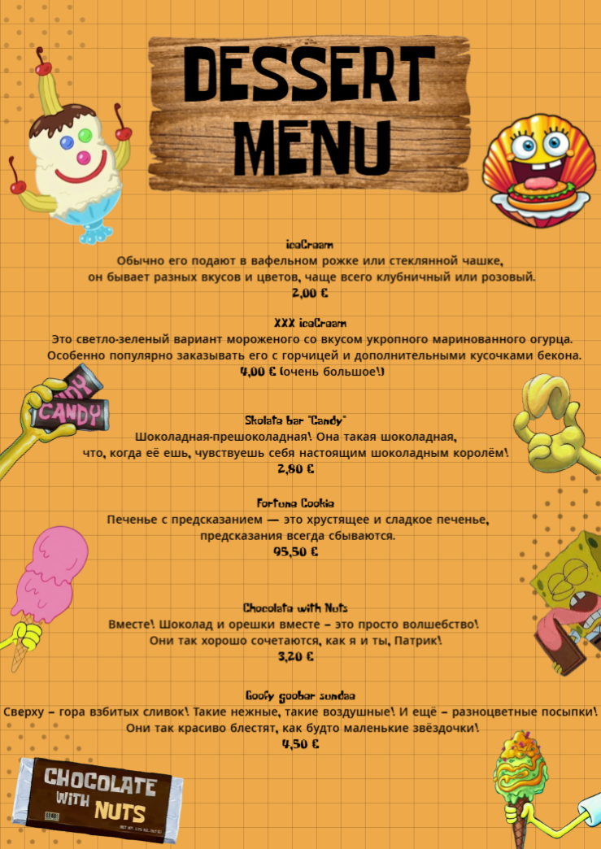
fjodorov_food
products |  | product_categories |  | customer_orders
id | (INT, PRIMARY KEY) | id | (INT, PRIMARY KEY) | id | (INT, PRIMARY KEY)
name | (VARCHAR) | name | (VARCHAR) | customer_id | (INT, FOREIGN KEY)
discription | (TEXT) |  |  | status | (VARCHAR)
price | (DECIMAL) |  |  | order_time | (DATETIME)
product_category_id | (INT, FOREIGN KEY) |  |  | full_price | (DECIMAL)
foto | (VARCHAR)
ingredients | (VARCHAR)

customers |  | order_deliveries |  | order_items
id | (INT, PRIMARY KEY) | id | (INT, PRIMARY KEY) | id | (INT, PRIMARY KEY)
name | (VARCHAR) | customer_order_id | (INT, FOREIGN KEY) | customer_orders.id | (INT, FOREIGN KEY
email | (VARCHAR) | delivery_time | (DATETIME) | product_id | (INT, FOREIGN KEY)
phone | (VARCHAR) | status | (VARCHAR) | quantity | (INT)
address | (VARCHAR)

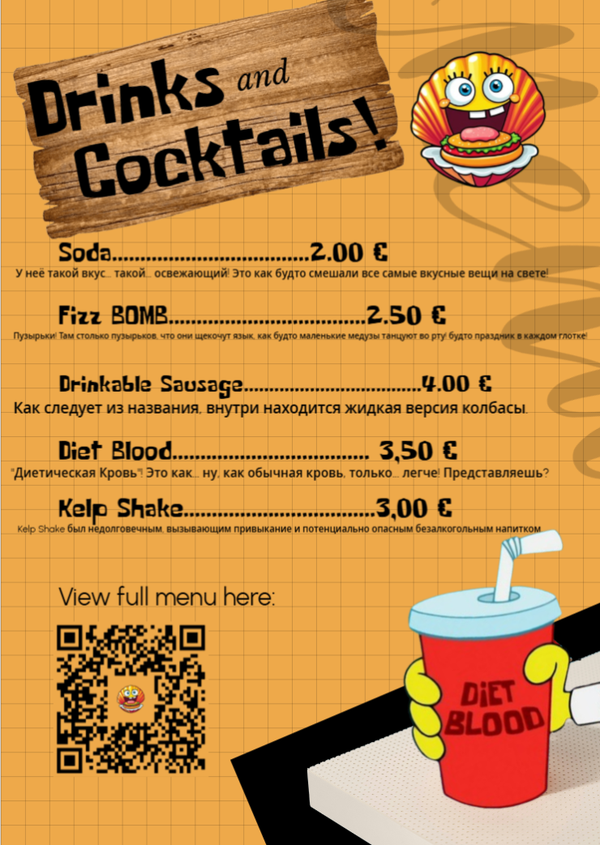

products (product_category_id) -> product_categories (id) customer_orders (customer_id) -> customers (id) order_deliveries (customer_order_id) -> customer_orders (id) order_items (customer_orders.id) -> customer_orders (id) order_items (product_id) -> products (id)

"Привет, друзья! Вы когда-нибудь мечтали побывать в настоящем "Красти Краб"? А может, попробовать настоящий Крабсбургер? Тогда вам точно к нам! Мы – команда безумных фанатов Спанч Боба, которые решили открыть ресторан, где каждый сможет окунуться в атмосферу любимого мультфильма. Мы постарались воссоздать атмосферу Бикини Боттом, чтобы вы почувствовали себя как дома. В нашем меню вы найдете не только классические блюда из "Красти Краб", но и много других вкусностей, которые понравятся даже самым привередливым гурманам. У нас есть и чам, и бургеры, и соусы, и напитки, и десерты – в общем, все, что нужно для отличного настроения! И самое главное – у нас очень приятные цены! Мы хотим, чтобы каждый мог позволить себе кусочек Бикини Боттом. Наш ресторан расположен в самом удобном месте, так что вы легко нас найдете. А внутри вас ждет множество отсылок к любимому мультфильму – от декора до названий блюд. Мы ждем всех – и маленьких, и больших, и тех, кто вырос на Спанч Бобе, и тех, кто только начинает его смотреть! Приходите к нам в первый день лета, и мы устроим настоящий праздник! До встречи в нашем ресторане "Блестящая ракушка"!"

